界面&功能
界面相关 |  |  |  | 功能规则

 | 功能入口
 | 主界面点击【角色】按钮打开，
 | 点解角色头像打开
 | 角色界面
1
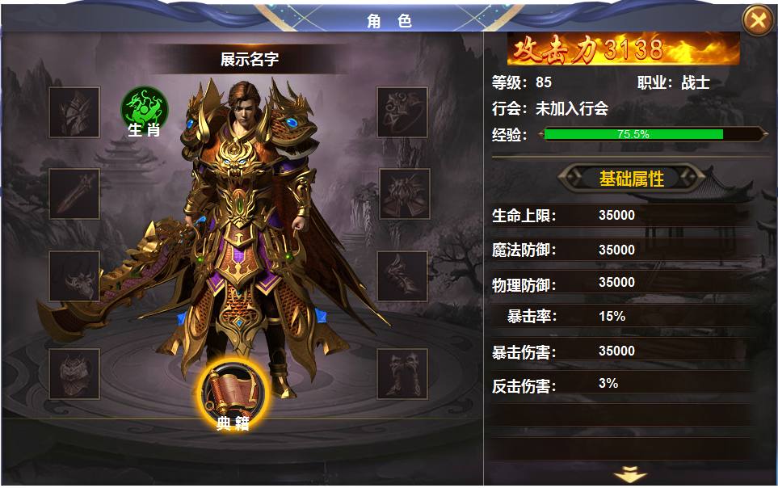
2

3
4
7
 |  | 1 | 标题 | 1 | 角色界面
 |  | 2 | 名字底框 |  | ▶ | 主界面点击【角色】图标打开。
 |  | 3 | 装备位底框 |  | ▶ | 点击角色头像打开
 |  | 4 | 背景图 | 2 | 显示角色名称
 |  | 5 | 显示模型 | 3 | 装备位置
5
 |  | 6 | 图标底框，稍大，icon稍大 |  | ▶ | 装备共有八件。从上到下展示，不分左右手。
 |  | 7 | 战力显示底框 | 4 | 背景原画
 |  | 8 | 属性框，下拉指示箭头 | 5 | 显示角色模型和武器模型。
 |  |  |  | 6 | 显示典籍图标
 |  |  |  |  | ▶ | 此处装备为【圣医瑰宝】中典籍。在圣医瑰宝界面可选择装备和卸下。
 |  |  |  |  | ▶ | 点击弹开【圣医瑰宝】界面，圣医瑰宝功能未解锁时，此处隐藏。
 |  |  |  | 7 | 基础信息
 |  |  |  |  | ▶ | 此处显示角色攻击力，等级，职业，公会，经验值。
 |  |  |  | 8 | 属性界面
8
 |  |  |  |  | ▶ | 此处显示角色所有属性，当列表条数多时，有下拉箭头指示。

6

参考图
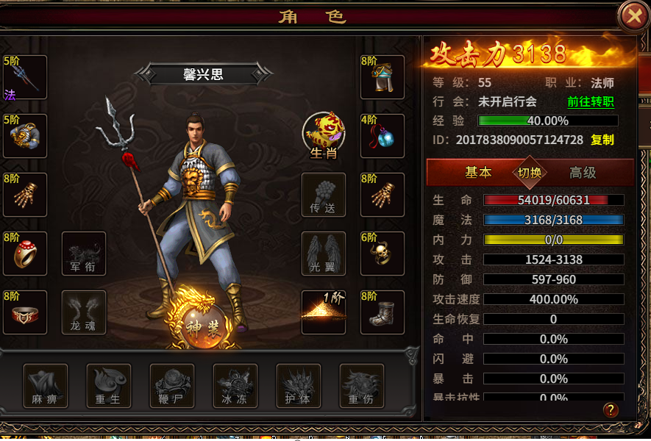
参考图

 | 其他游戏界面参考

